00.작성방법
■수익율 관리 개요

1. 수익율과 방어율
 | 수익율 = 프로젝트 계약금액 - 프로젝트 총 비용(내부 투입인력비 + 외주비 + 영업비 + 기타 프로젝트 완료에 사용된 비용일체)
 | 방어율 = 예상된 수익율을 지켜내는 것(공식적인 용어는 아님)

2. PM과 원가관리
 | PM은 프로젝트의 수익율을 지키기 위해(방어하기 위해) 일련의 관리활동을 함.
 | 관리활동: 인력투입계획 수립, 예상되는 정기수익/지출계획 수립, 발생가능한 영업비 등 프로젝트 기간 내에 수익율에 영향을 끼지는 요인을 점검하는 것.

3. 수익율 산출
 | 시기: (1차)견적서 작성 시, (2차)수행범위정의 시, (수시)프로젝트 진행 시 필요에 의해
 | 수익율 기준: 기본 15% 이상으로 설정. 예외) 수익율에 관계없이 정책적인 필요에 의해 진행되는 경우.

4. 수익율 변경
 | 견적 시 산출된 수익율은 WBS(수행범위)를 설계하면서 실제 투입공수가 변경됨으로 변경됨.(WBS(수행범위)는 계약금액의 근거가 됨)

5. 수익율관리 단계
 | 원가계획 > 비용산정 > 비용할당 > 원가통제

■수익율 관리서 작성방법

1. 직접인건비 입력
①투입인원의 역할/성명/등급을 입력한다. 등급을 기입하면 등급에 따른 내부 일별 단가가 자동으로 나타난다.(내부 인력단가는 direct 탭을 참조)
②프로젝트 수행기간을 수정한다.(최초 월을 수정하면 최대 6개월까지 자동으로 가산된다)
③인력투입 계획란에 수행기간동안 투입할 월별 인력투입 공수를 입력한다(월 22일 기준이며, 일 공수 입력시 M/M와 일 단가가 자동 계산된다)
④익월에 전월에 실제 투입일을 입력한다.(월 22일 기준이며, 일 공수 입력시 M/M와 일 단가가 자동 계산된다)
⑤직접인건비 총 금액은 자동계산된다.

2. 직접경비 입력
①직접경비의 경비항목을 확인하고 월별로 예정된 직접경비를 입력한다.
②익월에 전월에 실제 사용된 직접경비를 입력한다.
③직접경비 총 금액은 자동계산된다.

3. 외주비
①외주비용이 지급되거나 외주가 예상될 경우 월별로 비용을 입력한다.
②외주비 총 금액은 자동계산된다.

4. 수익현황
①수입부문에 프로젝트 계약금액에 대한 입금계획을 입력한다.
②지출부문에는 앞서 입력한 직접인건비, 직접경비, 외주비가 자동입력되어 있고, 수익,수익율, 수익목표 월별성취율, 수익목표 월별 누적성취율도 자동입력되어 있다.

(구)등급 분류기준
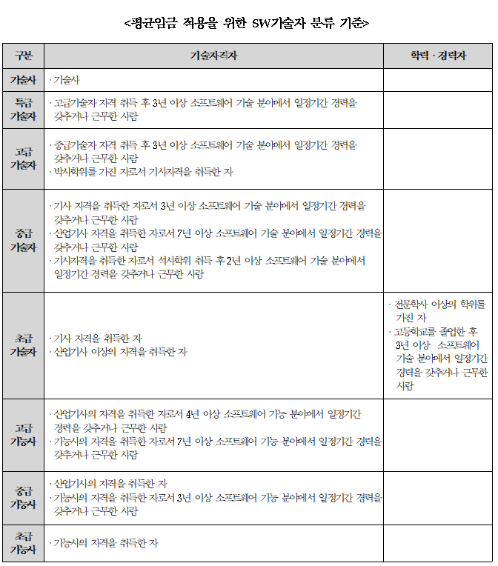
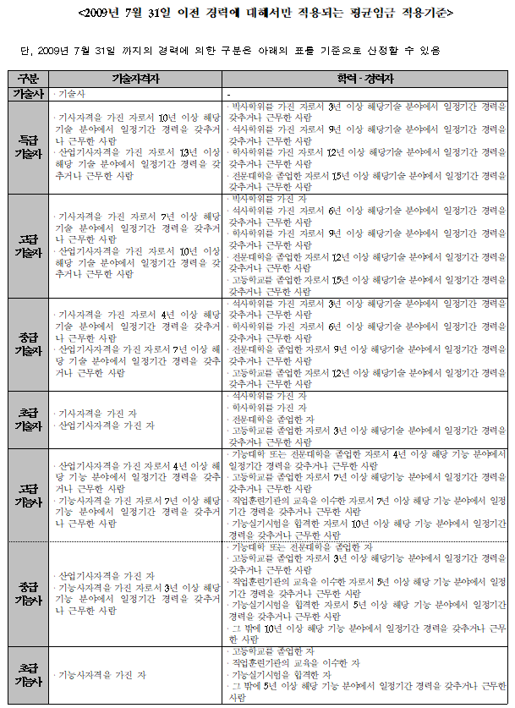
SW기술자 등급제는 2012년 SW산업진흥법에서 폐지되었습니다. 아래의 기준은 등급제 폐지 이전의 등급분류 기준임을 참고하시기 바랍니다.

